Plan1
FICHA TÉCNICA BD 6102 BABYDOLL BOJO VISCO ROMÂNTICA AD.
DESCRIÇÃO: BABYDOLL BOJO VISCOLYCRA ROMÂNTICA AD.
REFERÊNCIA: BD 6102
FORNECEDOR: LUARE'MIO CONFECÇÕES
NOME FANTASIA: CIA DO CORPO
COMPOSIÇÃO: 96% VISCOSE 04% ELASTANO

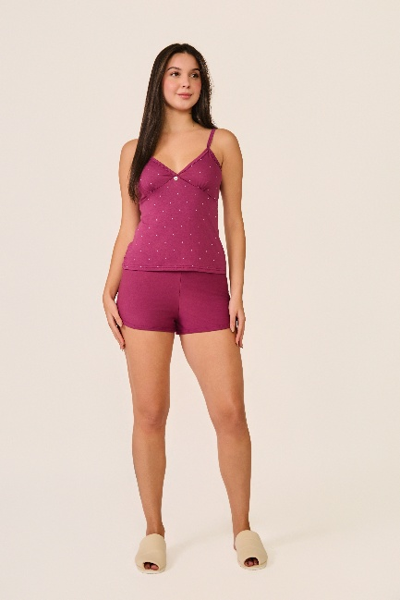
 | BLUSA

TAMANHO | CIRCUNF. BUSTO | COMPRIMENTO
P | 74 - 82 | 52 - 56
M | 80 - 88 | 54 - 58
G | 88 - 96 | 56 - 60
GG | 94 - 102 | 59 - 63
 | SHORT

TAMANHO | CIRCUNF.CINTURA | CIRCUNF.QUADRIL
P | 64 - 70 | 90 - 98
M | 66 - 72 | 94 - 102
G | 70 - 76 | 98 - 106
GG | 74 - 80 | 104 - 112

